www.gestiondeoperaciones.net
www.gestiondeoperaciones.net/programacion_lineal/problema-de-transbordo-en-una-red-logistica-de-transporte-multiperiodo/

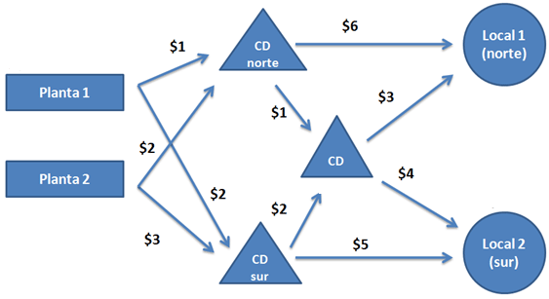
 | F.OBJETIVO | 24,370

 | JULIO | CD Norte | CD Sur |  |  |  | L.IZQ | L.DER | TIPO
 | P1 | 1000 | 0 |  |  | CAP P1 JUL | 1,000 | 1,000 | <=
 | P2 | 620 | 0 |  |  | CAP P1 AGO | 1,000 | 1,000 | <=
 |  |  |  |  |  | CAP P2 JUL | 620 | 1,500 | <=
 | AGOSTO | CD Norte | CD Sur |  |  | CAP P2 AGO | 1,500 | 1,500 | <=
 | P1 | 1000 | 0 |  |  | DEM L1 JUL | 900 | 900 | =
 | P2 | 1500 | 0 |  |  | DEM L1 AGO | 1,750 | 1,750 | =
 |  |  |  |  |  | DEM L2 JUL | 600 | 600 | =
 |  | Local 1 N | CD Stgo | Inventario | MES | DEM L2 AGO | 870 | 870 | =
 | CD Norte | 0 | 1500 | 120 | JULIO | BAL CD N JUL | 1,620 | 1,620 | =
 | CD Norte | 0 | 2620 | 0 | AGOSTO | BAL CD N AGO | 2,620 | 2,620 | =
 |  |  |  |  |  | BAL CD S JUL | 0 | 0 | =
 |  | Local 2 S | CD Stgo | Inventario | MES | BAL CD S AGO | 0 | 0 | =
 | CD Sur | 0 | 0 | 0 | JULIO | BAL CD STGO JUL | 1,500 | 1,500 | =
 | CD Sur | 0 | 0 | 0 | AGOSTO | BAL CD STGO AGO | 2,620 | 2,620 | =

 |  | Local 1 N | Local 2 S
 | CD Stgo | 900 | 600 | JULIO
 | CD Stgo | 1750 | 870 | AGOSTO

 |  | CD Norte | CD Sur
 | P1 | 1 | 2
 | P2 | 2 | 3

 |  | Local 1 N | CD Stgo | Inventario | MES
 | CD Norte | 6 | 1 | 1.5 | JULIO
 | CD Norte | 6 | 1 | 1.5 | AGOSTO

 |  | Local 2 S | CD Stgo | Inventario | MES
 | CD Sur | 5 | 2 | 0.8 | JULIO
 | CD Sur | 5 | 2 | 0.8 | AGOSTO

 |  | Local 1 N | Local 2 S
 | CD Stgo | 3 | 4 | JULIO
 | CD Stgo | 3 | 4 | AGOSTO

